Indíce
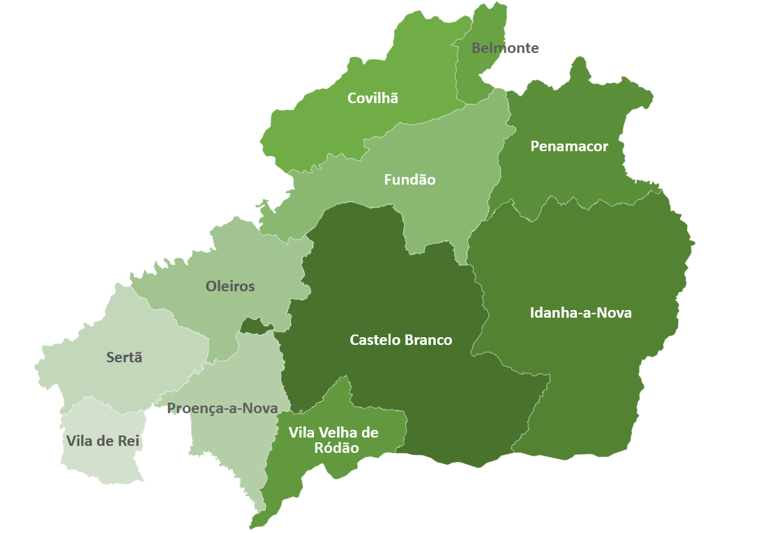

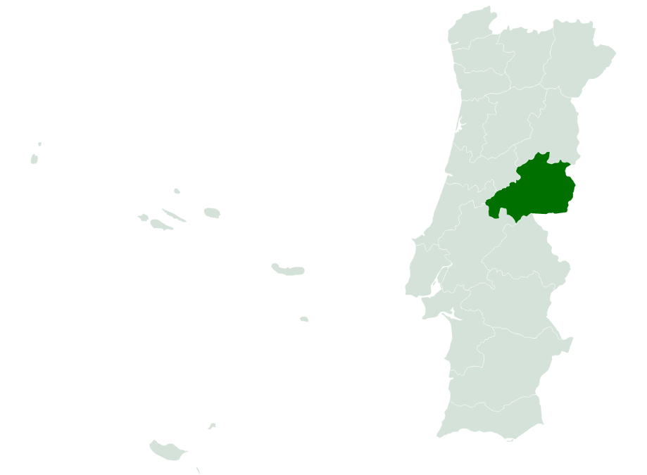
 | Indíce
 | I - Pobreza e Exclusão NUTS II
 | II - Pirâmide Etária
 | III - Território e População
 | IV - Mercado de Trabalho
 | V - Rendimento e Poder de Compra
 | VI -Educação
 | VII -Sáude
 | VIII - Habitação (Censos)
 | VIII - Habitação
 | IX -Proteção Social
 | X - Participação Eleitoral

NOTA: Os dados contidos nesta ficha-síntese foram recolhidos das respetivas fontes oficiais entre Março e Abril de 2022. As fontes utilizadas foram: o Instituto Nacional de Estatística (INE); Pordata; Instituto da Segurança Social (ISS); Instituto de Emprego e Formação Profissional (IEFP).

II - Pirâmide Etária
 | INDÍCE |  | Território e População

Pirâmide Etária - Castelo Branco (2011/2020)
Pirâmide Etária - Portugal (2011/2020)

 | Fonte: INE, Estimativas anuais da população residente
 | Nota: Cálculos próprios para valor distrital
-1 |  | Portugal | H - 2011 | M - 2011 | H - 2020 | M - 2020 | Castelo Branco | H - 2011 | M - 2011 | H - 2020 | M - 2020
 |  | 0 - 4 anos | 250,223 | 239726 | 222,839 | 213195 | 0 - 4 anos | 3,419 | 3260 | 2,812 | 2703
 |  | 5 - 9 anos | 268,433 | 255094 | 227,582 | 217124 | 5 - 9 anos | 3,861 | 3734 | 3,110 | 2873
 |  | 10 - 14 anos | 286,008 | 273416 | 255,492 | 246396 | 10 - 14 anos | 4,490 | 4089 | 3,467 | 3365
 |  | 15 - 19 anos | 285,437 | 273453 | 273,988 | 262453 | 15 - 19 anos | 4,598 | 4357 | 4,039 | 3852
 |  | 20 - 24 anos | 292,447 | 288074 | 285,592 | 278201 | 20 - 24 anos | 4,936 | 4715 | 4,587 | 4083
 |  | 25 - 29 anos | 316,114 | 321381 | 273,621 | 273972 | 25 - 29 anos | 5,125 | 4958 | 4,404 | 4066
 |  | 30 - 34 anos | 365,735 | 383396 | 279,181 | 287071 | 30 - 34 anos | 5,779 | 5845 | 4,659 | 4387
 |  | 35 - 39 anos | 404,797 | 426522 | 313,432 | 336793 | 35 - 39 anos | 6,234 | 6409 | 5,113 | 5074
 |  | 40 - 44 anos | 380,465 | 399264 | 364,276 | 400397 | 40 - 44 anos | 6,316 | 6567 | 5,734 | 6046
 |  | 45 - 49 anos | 376,018 | 402348 | 379,850 | 422968 | 45 - 49 anos | 6,772 | 6812 | 5,953 | 6384
 |  | 50 - 54 anos | 354,921 | 381485 | 351,450 | 393571 | 50 - 54 anos | 6,980 | 7005 | 5,945 | 6524
 |  | 55 - 59 anos | 321,094 | 354952 | 346,405 | 396324 | 55 - 59 anos | 6,647 | 6663 | 6,420 | 6836
 |  | 60 - 64 anos | 297,981 | 335968 | 318,873 | 367558 | 60 - 64 anos | 5,856 | 6234 | 6,431 | 6781
 |  | 65 - 69 anos | 248,090 | 300662 | 286,488 | 341353 | 65 - 69 anos | 5,065 | 6170 | 5,866 | 6411
 |  | 70 - 74 anos | 212,125 | 271125 | 247,693 | 308579 | 70 - 74 anos | 4,858 | 6559 | 4,804 | 5796
 |  | 75 - 79 anos | 179,950 | 255071 | 186,568 | 257377 | 75 - 79 anos | 5,181 | 7160 | 3,783 | 5481
 |  | 80 - 84 anos | 115,077 | 188327 | 136,439 | 211629 | 80 - 84 anos | 3,645 | 5767 | 3,284 | 5468
 |  | 85 e mais anos | 75,522 | 161697 | 108,980 | 224542 | 85 e mais anos | 2,715 | 5537 | 3,622 | 7404

